C.0390_041022, 070922
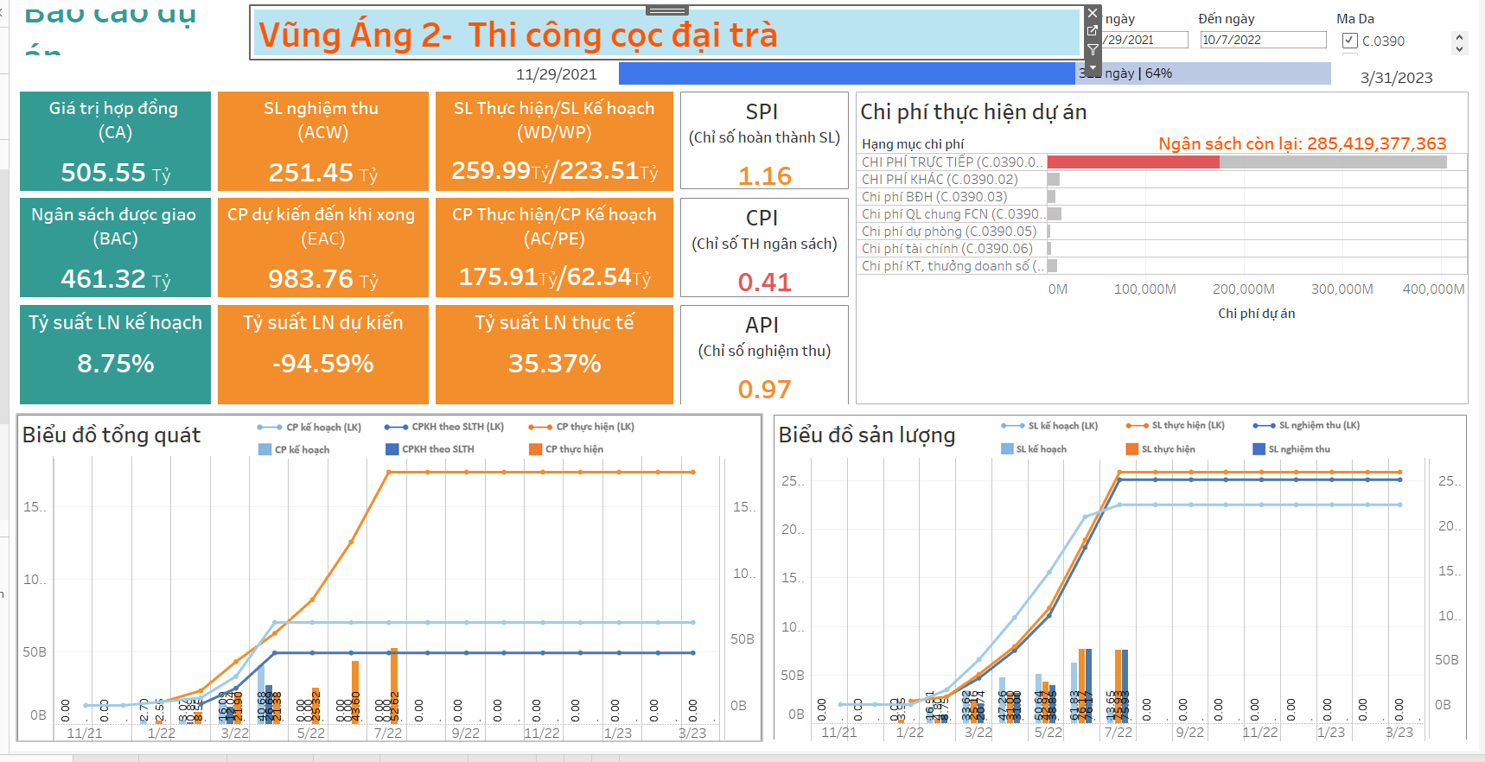
Chỉ số KPI |  |  | PMS (04/10/22) | BI (04/10/22)
CA | Giá trị hợp đồng | Giá trị hợp đồng của Project (= tổng giá trị hợp đồng và phụ lục hợp đồng ký với khách hàng của dự án) | 505,554,000,000 | 505,554,000,000
BAC | Ngân sách đc giao | NGANSACH (= giá trị sản lượng kế hoạch của project (cây chi phí) | 461,324,467,064 | 461,324,467,064
 | Tỷ suất Lợi nhuận kế hoạch | = (CA - BAC) /CA | 8.7487257417 | 8.75%
WP | Sản lượng theo kế hoạch | Giá trị sản lượng kế hoạch của Project trong kỳ báo cáo | 223,512,236,660 | 223,512,236,660
WD | Sản lượng thực hiện | Giá trị sản lượng thực hiện của Project trong kỳ báo cáo | 259,986,126,266 | 259,986,126,268
ACW | Sản lượng đã được nghiệm thu (= Doanh thu) | Giá trị sản lượng nghiệm thu của Project trong kỳ báo cáo | 251,450,170,727 | 251,450,170,727
SPI = WD/WP | Chỉ số tiến độ hoàn thành sản lượng | = WD/WP | 1.16 | 1.16
API = ACW/WD | Chỉ số nghiệm thu | = ACW/WD | 0.97 | 0.97
PE | Chi phí kế hoạch | lũy kế chi phí kế hoạch đến kỳ báo cáo | 62,536,462,998 | 62,536,462,999
BCWP = PE*SPI | Chi phí kế hoạch tương ứng với sản lượng thực hiện | = PE*SPI | 72,741,488,377 | 72,741,488,379.17
AC | Chi phí thực tế (= giá trị thực hiện thầu phụ ) | lũy kế khối lượng thực hiện* đơn giá (cây chi phí) | 175,005,089,704 | 175,905,089,701
CPI = BCWP/AC | Chỉ số thực hiện ngân sách | = BCWP/AC | 0.41565355899 | 0.45
NT | Chi phí nghiệm thu | = khối lượng nghiệm thu thầu phụ * đơn giá (hợp đồng/ phụ lục hợp đồng thầu phụ) | 165,796,502,944 | 162,513,371,043
EAC = AC + [(BAC - BCWP)/(CPI*SPI)] | Chi phí dự kiến đến khi hoàn thành dự án | = AC + [(BAC - BCWP)/(CPI*SPI)] | 978,722,545,722.85 | 922,253,857,957.05
 | Tỷ suất Lợi nhuận dự kiến | = (CA-EAC)/CA | (0.94) | -82.42%
 | Tỷ suất lợi nhuận thực tế | =(ACW - NT)/ACW | 0.34 | 35.37%
 | Ngân sách còn lại |  | 286,319,377,360.00 | 285,419,377,363.22

 |  | PMS (04/10/22) | BI (04/10/22) | PMS (04/10/22) | BI (04/10/22)
Biểu đồ sản lượng |  | T7 |  | Luỹ kế
WP | Sản lượng kế hoạch | 13,651,721,500 |  | 223,512,236,660
WD | Sản lượng thực hiện | 71,964,499,705 |  | 246,398,545,125
NT: Doanh thu | Sản lượng nghiệm thu | 71,965,998,149 |  | 238,300,898,652
Biểu đồ tổng quát |  | T7 |  | Luỹ kế
SPI = WD/WP | Chỉ số tiến độ hoàn thành sản lượng | 5.27 |  | 1.10
PE | CPKH | - |  | 62,536,462,999
BCWP | CPKH theo SLTH | - |  | 68,939,820,613
AC | CP thực hiện | 37,510,266,099 |  | 177,524,420,523

 |  | PMS (04/10/22) | BI (04/10/22) | PMS (04/10/22) | BI (04/10/22)
Biểu đồ chi phí |  | Tổng KHCP |  | Luỹ kế thực hiện
C.0390 | VŨNG ÁNG 2- GÓI THI CÔNG CỌC ĐẠI TRÀ | 461,324,467,064 |  | 162,389,171,040
C.0390.01 | CHI PHÍ TRỰC TIẾP | 405,661,465,354 |  | 162,159,429,040
C.0390.02 | CHI PHÍ KHÁC | 13,086,100,410 |  | 229,742,000
C.0390.03 | Chi phí BĐH | 9,072,906,900 |  | 0
C.0390.04 | Chi phí QL chung FCN | 15,166,644,500 |  | 0
C.0390.05 | Chi phí dự phòng | 3,134,439,900 |  | 0
C.0390.06 | Chi phí tài chính | 4,710,778,300 |  | 0
C.0390.07 | Chi phí KT, thưởng doanh số | 10,492,131,700 |  | 0
 | Ngân sách còn lại |  |  | 298,935,296,024

